Exercícios
EXERCÍCIOS SOMASE(S), MÉDIASE(S) E CONT.SE(S)

Exercício 1: SOMASE
A) Calcule a soma das notas dos alunos que pertencem à "Turma A" e "Turma B".
B) Calcule a soma das faltas dos alunos que têm mais de 5 faltas (independente da turma)
Exercício 1: MÉDIASE
A) Calcule a média das notas dos alunos que pertencem à "Turma A" e "Turma B".
B) Calcule a média das presenças dos alunos que têm mais de 7 faltas (independente da turma)
Exercício 1: CONT.SE
A) Conte o número de alunos que estão na "Turma A" e "Turma B".
B) Conte o número de alunos que têm mais de 8 faltas (independente da turma)

Exercício 2: SOMASES
A) Calcule a soma das notas dos alunos da "Turma B" que têm mais de 5 faltas.
B) Calcule a soma das presenças dos alunos da "Turma A" e "Turma B" que têm nota maior que 70.
Exercício 2: MÉDIASES
A) Calcule a média das notas dos alunos da "Turma A" e "Turma B" que têm menos de 5 faltas.
B) Calcule a média das presenças dos alunos que têm nota maior que 80 e pertencem às turmas "A" e "B"
Exercício 2: CONT.SES
A) Conte o número de alunos da "Turma A" e "Turma B" que têm nota maior que 70.
B) Conte o número de alunos que têm menos de 5 faltas e estão em cada uma das turmas.

MÉDIASE
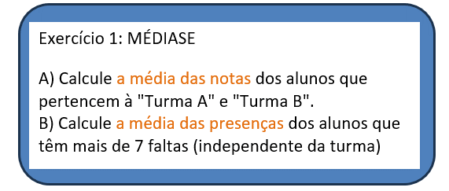

Relação de Notas |  | Relação de Notas

TURMA | Turma A | TURMA | Turma A
MÉDIA DAS NOTAS | 82 Pontos | CRITÉRIO FALTAS | 5
 |  | Média das notas de alunos com < 5 faltas | 80 Pontos
Relação de Faltas
 |  | Relação de Presença
CRITÉRIO FALTAS | 7
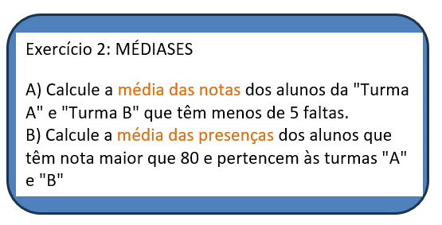
MÉDIA DAS PRESENÇAS | 17 Dias | TURMA | Turma A
 |  | CRITÉRIO NOTA | 80 Pontos
 |  | Média das presenças de alunos com > 80 pontos | 18 dias

CONT.SE
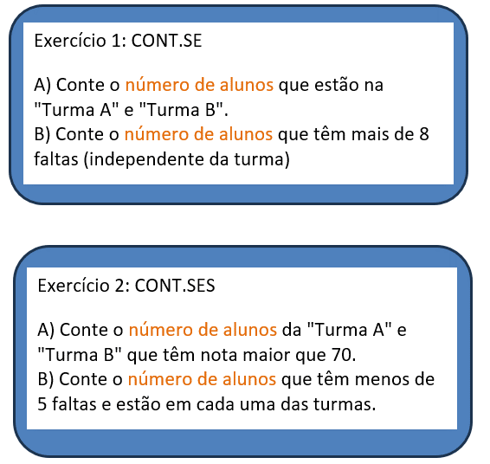
Relação do número de alunos por turma |  | Relação nº de alunos com nota > 70

TURMA | Turma A | TURMA | Turma A
NÚMERO DE ALUNOS | 15 Alunos | CRITÉRIO NOTA | 70 Pontos
 |  | Número de alunos com nota > 70 | 10 Alunos
Relação de Alunos com > 8 Faltas
 |  | Relação de Alunos com > 5 Faltas em Cada turma
CRITÉRIO FALTAS | 8
NÚMERO DE ALUNOS | 5 Alunos | TURMA | Turma A
 |  | CRITÉRIO FALTA | 5 Faltas
 |  | Número de alunos | 6 Alunos

